RUWA DIBE
Formulaire de commande RUWA DIBE Armature de discontinuité
 |  |  |  |  |  |  |  |  |  |  |  |  |  |  |  |  |  | FR 01-2023
N° liste*: (*obliggatoire) |  |  |  |  | N° de plan: |  |  |  | Dessiné: |  |  |  |  | Date: |  |  | Vérifié:

Date de livraison: |  |  |  |  | Bureau d'ingénieur*: |  |  |  | Chantier*: |  |  |  |  | Elément*:

Interlocuteir chantier*:

Téléphone chantier*: |  |  |  |  | Entreprise de construction*: |  |  |  | Adresse de livraison*: |  |  |  |  | Remarques:

N° objet RUWA:

TYPES STANDARD
Pos. | Type |  | Acier ø / s [mm] |  | Dimensions [mm] |  |  |  |  |  | Longu-eur L [mm] | Qté [pcs] | Poids [kg/pcs] | Code produit |  | Elément/ Remarques

 |  |  |  |  | b | c | lbd1 | lbd2

Ordre de remplissage |  |  |  |  |  |  |  |  |  |  | Total

TYPES SPÉCIAUX
Réalisations spéciales avec dessin de l'élément |  |  |  |  |  |  |  |  |  |  | Longu-eur L [mm] | Qté [pcs] | Poids [kg/pcs] | Code produit |  | Elément/ Remarques

Pos. |  | N° du dessin et éventuelles remarques

Ordre de remplissage |  |  |  |  |  |  |  |  |  |  | Total
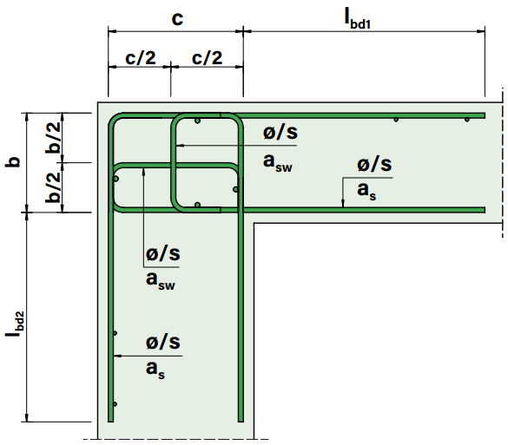
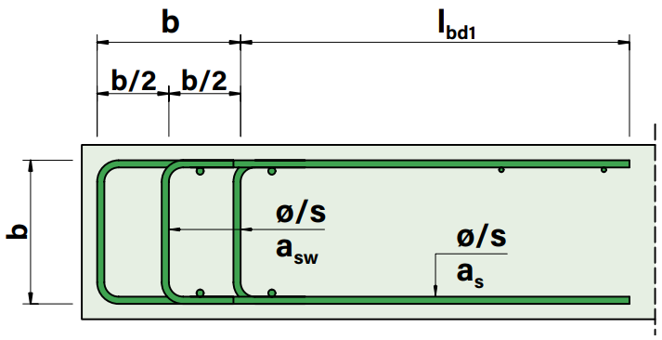
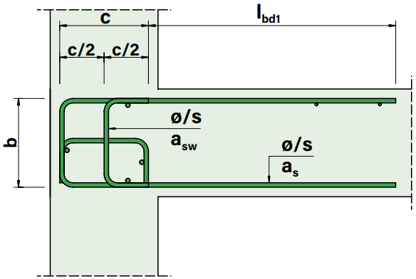
Type L
Type T
Type D

POUR TOUTE QUESTION, CONTACTER NOS INGENIEURS.

EXEMPLES
l1 | L |  | 12/150 |  | 180 | 200 | ≈860 | ≈870 |  |  | 1,000 | 10 | 38.6 | L2-b180-c200 |  | Connexion mur-plafond
t1 | T |  | 14/150 |  | 210 | 260 | ≈835 | - |  |  | 1,000 | 5 | 34.4 | T3-b210-c260 |  | Connexion du palier
d1 | D |  | 16/100 |  | 220 | 330 | ≈920 | - |  |  | 1,000 | 25 | 62.2 | D5-b220 |  | Bord de plafond

 |  |  |  |  |  |  |  |  |  | Web | www.ruwa-ag.ch |  |  |  | LÉGENDE
RUWA Drahtschweisswerk AG |  |  |  |  |  |  |  |  |  | Demande de prix | info@ruwa-ag.ch |  |  |  | Champs obligatoires
Burghof 100 |  |  |  | Tel. +41 34 432 35 35 |  |  |  |  |  | Commandes | verkauf@ruwa-ag.ch |  |  |  | Choix libre
CH-3454 Sumiswald |  |  |  | Fax +41 34 432 35 55 |  |  |  |  |  | Conseils techniques | technik@ruwa-ag.ch |  |  |  | Pas le libre choix

